設備使用見積依頼書
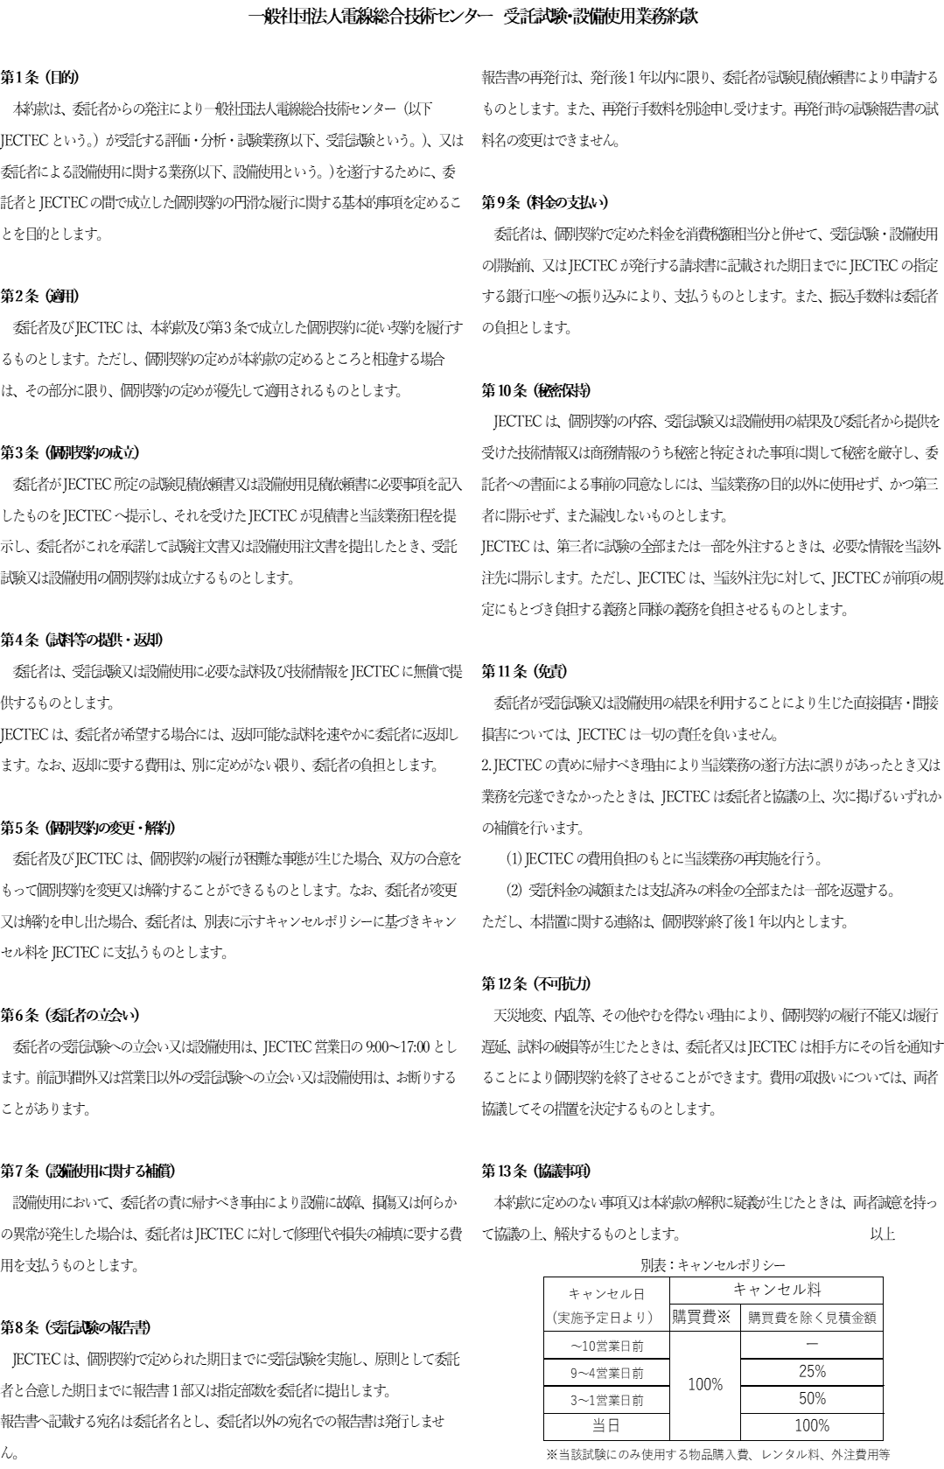
 |  |  |  |  |  |  |  |  |  |  |  |  |  |  |  | 様式：JDD01101B-2311
 |  |  | 設備使用見積依頼書

一般社団法人電線総合技術センター宛
※太枠内をご記入ください |  |  |  |  |  |  |  | 見積依頼日 |  |  |  | 年 |  | 月 |  | 日
申込者 |  |  |  |  |  | 支払者（請求書の宛名) ※申込者と同じ場合は記入不要
会社名 |  |  |  |  |  | 会社名
住所 |  | 〒 |  |  |  | 住所 | 〒

部署・役職 |  |  |  |  |  | 部署・役職
氏名 |  |  |  |  |  | 氏名
電話番号 |  |  | FAX番号 |  |  | 電話番号 |  |  |  | FAX番号
E-mail |  |  |  |  |  | E-mail
ご依頼内容 | 設備名

 | ご希望使用日時

 | 試験試料

 | 試験概要（使用目的）

 | 安全上の注意事項（試料の危険性、燃焼生成ガスの有毒性、廃棄時の注意点等）

 | 通信欄（その他、必要に応じてご記入ください）

※ 下記事項へのチェックをお願いします。
 | 「受託試験・設備使用業務約款」の確認 |  |  |  | 確認しました
 | 「キャンセルポリシー」への同意 |  |  |  | 同意しました

JECTEC記入欄
1．受付No. |  |  |  | 記録欄 |  |  |  |  |  |  | 改-0 |  | 改- |  | 改-
2．受付日/受付者 |  |  |  |  |  |  |  |  |  |  | / |  | / |  | /
3．実施予定日 |  |  |  |  |  |  |  |  | 承認
4．実施担当者
注文書確認日/確認者 |  |  |  |  |  |  |  |  |  |  | / |  | / |  | /
使用完了日 |  |  |  |  |  |  |  |  | 試験 指示
試料受入日/確認者

